Sheet1
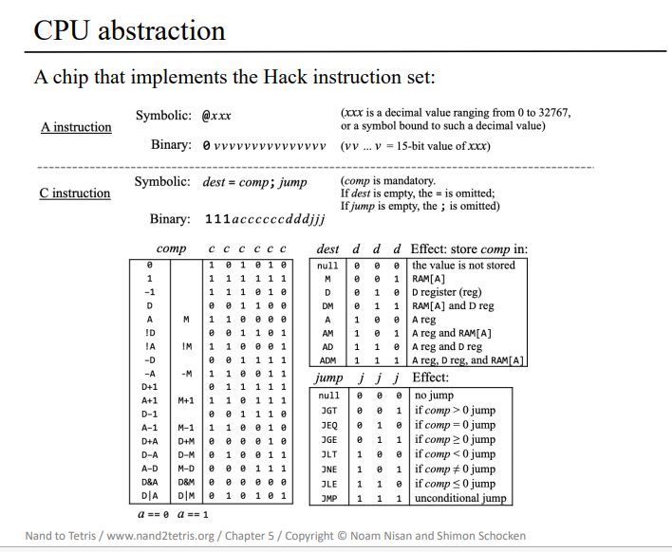
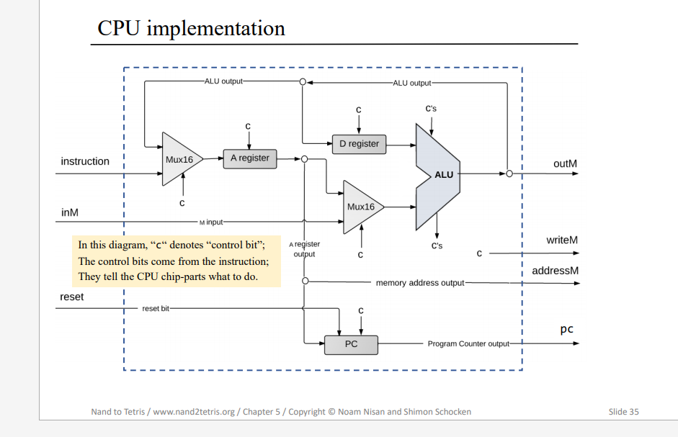

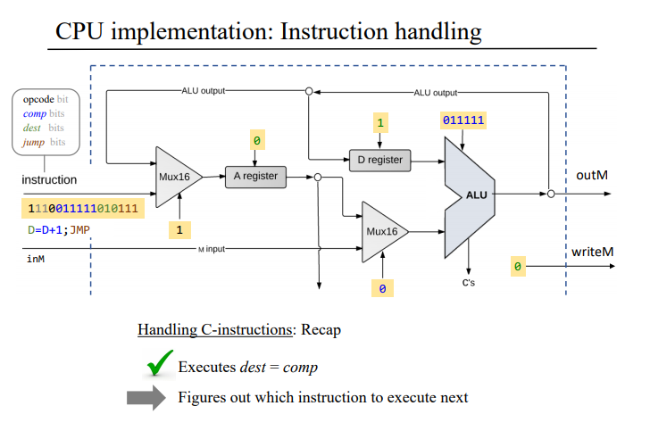

d2
d1
c1-c6
1
0

opcode

d3
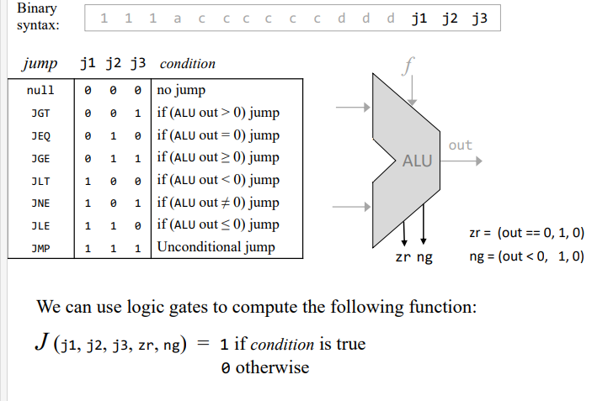
a

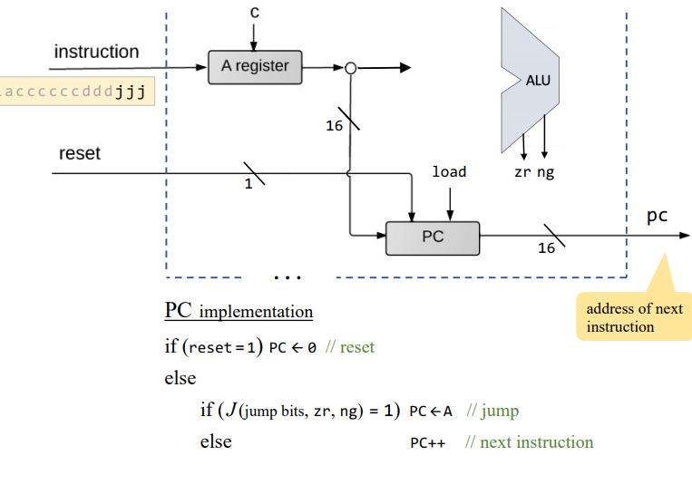

reset
inc

Condition은 PC의 load로 연결한다. |  |  |  |  |  | zr, // if (out == 0) equals 1, else 0
 |  |  |  |  |  | ng; // if (out < 0) equals 1, else 0
 |  |  |  |  |  | *x는 0도 되고 1도 된다는 이야기
 |  | j1 | j2 | j3 | zr | ng | Condition
 | null | 0 | 0 | 0 | 0 | 0 | 0
 | JGT | 0 | 0 | 1 | 0 | 0 | 1
 | JEQ | 0 | 1 | 0 | 1 | 0 | 1
 | JGE | 0 | 1 | 1 | x | 0 | 1
 | JLT | 1 | 0 | 0 | 0 | 1 | 1
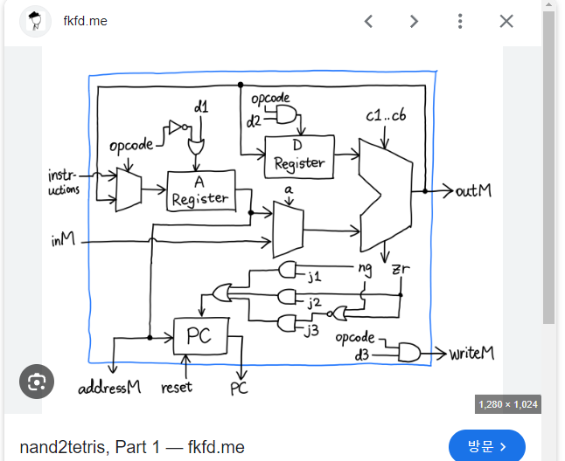
 | JNE | 1 | 0 | 1 | 0 | x | 1
 | JLE | 1 | 1 | 0 | x | x | 1
 | JMP | 1 | 1 | 1 | x | x | 1

 |  | op j1 ng 일때 Condition 1 |  |  | >>이 3가지 조건일 때 PC는 load는 high 이다
 |  | op j2 zr 일때 Condition 1 |  |  | (zr과 ng 둘다 1는 불가하다
 |  | op j3 ng! zr! 일때 Condtion 1

